Ejemplo 3
x | y
5 | 0.033333333333 |  |  | Orden | r1 | r2 | x | f(x) | f(x)/M
5.5 | 0.035 |  |  | 1 | 0.54913402337 | 0.2032351542 | 15.982680467 | 0.063391065109 | 0.95086597663 | ACEPTO x
6 | 0.036666666667 |  |  | 2 | 0.22813209422 | 0.69066016311 | 9.5626418845 | 0.048542139615 | 0.72813209422 | ACEPTO x
6.5 | 0.038333333333 |  |  | 3 | 0.70696135453 | 0.88412805363 | 19.139227091 | 0.052869243032 | 0.79303864547 | RECHAZO x
7 | 0.04 |  |  | 4 | 0.8358844552 | 0.28010171824 | 21.717689104 | 0.044274369654 | 0.6641155448 | ACEPTO x
7.5 | 0.041666666667 |  |  | 5 | 0.27261366458 | 0.9569653197 | 10.452273292 | 0.051507577639 | 0.77261366458 | RECHAZO x
8 | 0.043333333333 |  |  | 6 | 0.44722454432 | 0.0073847748451 | 13.944490886 | 0.063148302955 | 0.94722454432 | ACEPTO x
8.5 | 0.045 |  |  | 7 | 0.54147200956 | 0.052047626747 | 15.829440191 | 0.063901866029 | 0.95852799044 | ACEPTO x
9 | 0.046666666667 |  |  | 8 | 0.47143100605 | 0.81295781895 | 14.428620121 | 0.06476206707 | 0.97143100605 | ACEPTO x
9.5 | 0.048333333333 |  |  | 9 | 0.66605319443 | 0.7752879711 | 18.321063889 | 0.055596453705 | 0.83394680557 | ACEPTO x
10 | 0.05 |  |  | 10 | 0.26708420364 | 0.16990355924 | 10.341684073 | 0.05113894691 | 0.76708420364 | ACEPTO x
10.5 | 0.051666666667 |  |  | 11 | 0.31144129633 | 0.72091771001 | 11.228825927 | 0.054096086422 | 0.81144129633 | ACEPTO x
11 | 0.053333333333 |  |  | 12 | 0.78352195434 | 0.18484724921 | 20.670439087 | 0.047765203044 | 0.71647804566 | ACEPTO x
11.5 | 0.055 |  |  | 13 | 0.8281823883 | 0.19173731297 | 21.563647766 | 0.04478784078 | 0.6718176117 | ACEPTO x
12 | 0.056666666667 |  |  | 14 | 0.89140344858 | 0.48908937194 | 22.828068972 | 0.040573103428 | 0.60859655142 | ACEPTO x
12.5 | 0.058333333333 | a | 5 | 15 | 0.33996098479 | 0.45124849781 | 11.799219696 | 0.055997398986 | 0.83996098479 | ACEPTO x
13 | 0.06 | b | 25 | 16 | 0.20726833662 | 0.60251641802 | 9.1453667325 | 0.047151222442 | 0.70726833662 | ACEPTO x
13.5 | 0.061666666667 | M | 0.066666666667 | 17 | 0.96136263289 | 0.49627450074 | 24.227252658 | 0.035909157807 | 0.53863736711 | ACEPTO x
14 | 0.063333333333
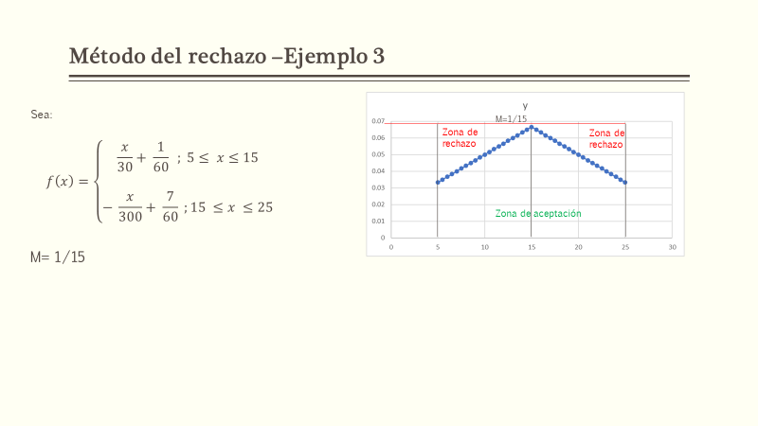
14.5 | 0.065
15 | 0.066666666667
15.5 | 0.065
16 | 0.063333333333
16.5 | 0.061666666667
17 | 0.06
17.5 | 0.058333333333
18 | 0.056666666667
18.5 | 0.055
19 | 0.053333333333
19.5 | 0.051666666667
20 | 0.05
20.5 | 0.048333333333
21 | 0.046666666667
21.5 | 0.045
22 | 0.043333333333
22.5 | 0.041666666667
23 | 0.04
23.5 | 0.038333333333
24 | 0.036666666667
24.5 | 0.035
25 | 0.033333333333

Ejemplo 1
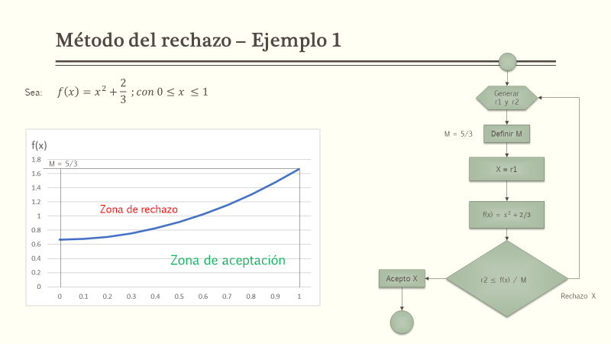
x | f(x) |  |  | Orden | r1 | r2 | x | f(x) | f(x)/M
0 | 0.66666666667 |  |  | 1 | 0.18153596088 | 0.37215326736 | 0.18153596088 | 0.69962197176 | 0.41977318306 | ACEPTO x
0.1 | 0.67666666667 |  |  | 2 | 0.81002386719 | 0.037938088203 | 0.81002386719 | 1.3228053321 | 0.79368319925 | ACEPTO x
0.2 | 0.70666666667 |  |  | 3 | 0.49196536835 | 0.15967564041 | 0.49196536835 | 0.90869659032 | 0.54521795419 | ACEPTO x
0.3 | 0.75666666667 |  |  | 4 | 0.044064061453 | 0.7088467969 | 0.044064061453 | 0.66860830818 | 0.40116498491 | RECHAZO x
0.4 | 0.82666666667 |  |  | 5 | 0.42448730194 | 0.4787738061 | 0.42448730194 | 0.84685613618 | 0.50811368171 | ACEPTO x
0.5 | 0.91666666667 |  |  | 6 | 0.35252538888 | 0.35088623176 | 0.35252538888 | 0.79094081647 | 0.47456448988 | ACEPTO x
0.6 | 1.0266666667 |  |  | 7 | 0.76106878867 | 0.6015647478 | 0.76106878867 | 1.2458923677 | 0.74753542065 | ACEPTO x
0.7 | 1.1566666667 |  |  | 8 | 0.085853327129 | 0.61058511236 | 0.085853327129 | 0.67403746045 | 0.40442247627 | RECHAZO x
0.8 | 1.3066666667 |  |  | 9 | 0.40685270775 | 0.28411377456 | 0.40685270775 | 0.83219579247 | 0.49931747548 | ACEPTO x
0.9 | 1.4766666667 |  |  | 10 | 0.60876482803 | 0.56325477956 | 0.60876482803 | 1.0372612825 | 0.62235676951 | ACEPTO x
1 | 1.6666666667 |  |  | 11 | 0.5901836097 | 0.035178507629 | 0.5901836097 | 1.0149833598 | 0.60899001589 | ACEPTO x
 |  |  |  | 12 | 0.68334645747 | 0.082477126894 | 0.68334645747 | 1.1336290476 | 0.68017742856 | ACEPTO x
 |  |  |  | 13 | 0.46419318984 | 0.80340629824 | 0.46419318984 | 0.88214198416 | 0.5292851905 | RECHAZO x
 |  |  |  | 14 | 0.17860976224 | 0.89815936787 | 0.17860976224 | 0.69856811383 | 0.4191408683 | RECHAZO x
 |  | a | 0 | 15 | 0.22785113089 | 0.834472227 | 0.22785113089 | 0.71858280452 | 0.43114968271 | RECHAZO x
 |  | b | 1 | 16 | 0.4244758408 | 0.0046334891372 | 0.4244758408 | 0.84684640609 | 0.50810784365 | ACEPTO x
 |  | m | 1.6666666667 | 17 | 0.1714359679 | 0.9607720021 | 0.1714359679 | 0.69605695776 | 0.41763417465 | RECHAZO x

Ejemplo 2
x | f(x)
0 | 0 | a | 0 | Orden | r1 | r2 | x | f(x) | f(x)/M
0.05 | 0.073125 | b | 2 | 1 | 0.52626298868 | 0.78584958781 | 1.0525259774 | 0.74793076628 | 0.9972410217 | ACEPTO x
0.1 | 0.1425 | m | 0.75 | 2 | 0.25402546033 | 0.29283440458 | 0.50805092066 | 0.5684895775 | 0.75798610334 | ACEPTO x
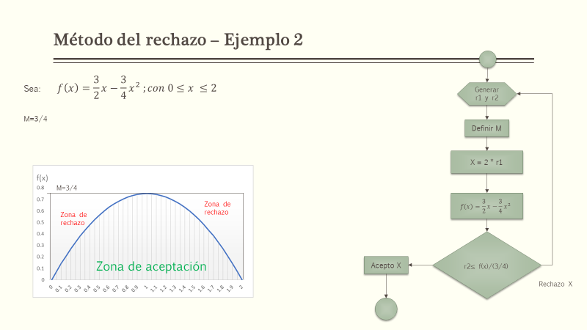
0.15 | 0.208125 |  |  | 3 | 0.017873554163 | 0.59986948291 | 0.035747108326 | 0.052662270674 | 0.070216360899 | RECHAZO x
0.2 | 0.27 |  |  | 4 | 0.56417758986 | 0.27151795631 | 1.1283551797 | 0.73764371088 | 0.98352494784 | ACEPTO x
0.25 | 0.328125 |  |  | 5 | 0.44527792404 | 0.091836131944 | 0.89055584808 | 0.74101648321 | 0.98802197761 | ACEPTO x
0.3 | 0.3825 |  |  | 6 | 0.22675506404 | 0.14353456213 | 0.45351012808 | 0.52601161492 | 0.70134881989 | ACEPTO x
0.35 | 0.433125 |  |  | 7 | 0.13448540596 | 0.15156522615 | 0.26897081193 | 0.34919724464 | 0.46559632618 | ACEPTO x
0.4 | 0.48 |  |  | 8 | 0.046252733722 | 0.34563359191 | 0.092505467444 | 0.13234025504 | 0.17645367338 | RECHAZO x
0.45 | 0.523125 |  |  | 9 | 0.9756763661 | 0.81441625375 | 1.9513527322 | 0.071195984196 | 0.094927978928 | RECHAZO x
0.5 | 0.5625 |  |  | 10 | 0.75117134097 | 0.41758902671 | 1.5023426819 | 0.56073887243 | 0.74765182991 | ACEPTO x
0.55 | 0.598125 |  |  | 11 | 0.59214380772 | 0.71937950758 | 1.1842876154 | 0.7245285561 | 0.96603807479 | ACEPTO x
0.6 | 0.63 |  |  | 12 | 0.57820156832 | 0.012492949007 | 1.1564031366 | 0.73165354414 | 0.97553805885 | ACEPTO x
0.65 | 0.658125 |  |  | 13 | 0.39265320755 | 0.84421131398 | 0.78530641511 | 0.71542999845 | 0.95390666461 | ACEPTO x
0.7 | 0.6825 |  |  | 14 | 0.52558262306 | 0.96387537645 | 1.0511652461 | 0.74803658819 | 0.99738211759 | ACEPTO x
0.75 | 0.703125 |  |  | 15 | 0.11280150386 | 0.095038779811 | 0.22560300771 | 0.30023197375 | 0.40030929834 | ACEPTO x
0.8 | 0.72 |  |  | 16 | 0.1518238733 | 0.55731209251 | 0.3036477466 | 0.38632015439 | 0.51509353918 | RECHAZO x
0.85 | 0.733125 |  |  | 17 | 0.53597640281 | 0.69370009733 | 1.0719528056 | 0.74611709532 | 0.99482279376 | ACEPTO x
0.9 | 0.7425
0.95 | 0.748125
1 | 0.75
1.05 | 0.748125
1.1 | 0.7425
1.15 | 0.733125
1.2 | 0.72
1.25 | 0.703125
1.3 | 0.6825
1.35 | 0.658125
1.4 | 0.63
1.45 | 0.598125
1.5 | 0.5625
1.55 | 0.523125
1.6 | 0.48
1.65 | 0.433125
1.7 | 0.3825
1.75 | 0.328125
1.8 | 0.27
1.85 | 0.208125
1.9 | 0.1425
1.95 | 0.073125
2 | 0

